Rapor Sayfası
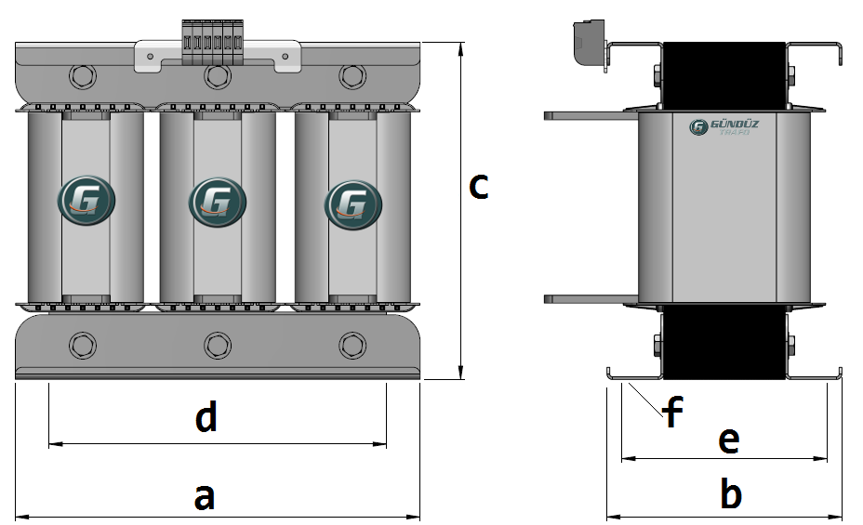
Trafo Tipi : | Oto Trafosu Trifaz Hesap Ozeti |  |  |  |  |  |  |  | Tarih : |  | 2021-05-03
Değerler
Güç : | 1000.0 VA |  |  |  |  | Primer Agirlik(Al) : | 1.271 kg |  | Karkas Ölçüleri : | 50.0 x 50.0 x 68.0
Sac kk : | 7.0 |  |  |  |  | Sekonder Agirlik(Al): |  |  | Trafo Ölçüleri : | 150.0 x 100.0 x 125.0
Sac © | 0.5 mm |  |  |  |  | Primer Agirlik(Cu) : | 0.804 kg |  | Klemens & Ayak : | TRV4M / 25.0 / 18.0 - 84 Kose
Gauss : | 11500.0 |  |  |  |  | Sekonder Agirlik(Cu) : |  |  | Sac Agirlik : | 5.755 kg (Hazır Sac)
Frekans : | 50.0 Hz |  |  |  |  | Toplam Agirlik : | Al:1.271 // Cu:0.804kg

Primer |  |  |  |  |  |  |  | Sekonder
 |  |  |  |  |  | 330.0 V ( 330.6395V )
4 NOLU KADEME:
Tel : | Cu
Cap : | 1.8
Kesit : | 2.5446900494
Akim : | 7.6340701482
Kat : | 2
Uzunluk : | 36.304564
 |  | -- Teller --
Yuv. Tel : | 1.8 |  |  |  |  | 517 sp
Ytel Agr : | 0.803739606
Kare Tel :
Ktel Agr :
Folyo :
Folyo Agr :
Kapton : |  |  |  |  |  | 280.0 V ( 280.7558V )
3 NOLU KADEME:
Tel : | Al
Cap : | 2.4
Kesit : | 4.5238934212
Akim : | 7.2382294739
Kat : | 3
Uzunluk : | 38.962132
 |  | -- Teller --
Yuv. Tel : | 2.4 |  |  |  |  | 439 sp
Ytel Agr : | 0.4759034381
Kare Tel :
Ktel Agr :
Folyo :
Folyo Agr :
Kapton : |  |  |  |  |  | 220.0 V ( 220.6395V )
2 NOLU KADEME:
Tel : | Al
Cap : | 1.9
Kesit : | 2.8352873699
Akim : | 4.5364597918
Kat : | 5
Uzunluk : | 59.055542
 |  | -- Teller --
Yuv. Tel : | 1.9 |  |  |  |  | 345 sp
Ytel Agr : | 0.45208646735
Kare Tel :
Ktel Agr :
Folyo :
Folyo Agr :
Kapton : |  |  |  |  |  | 110.0 V ( 110.0V )
1 NOLU KADEME:
Tel : | Al
Cap : | 1.9
Kesit : | 2.8352873699
Akim : | 4.5364597918
Kat : | 6
Uzunluk : | 44.793328
 |  | -- Teller --
Yuv. Tel : | 1.9 |  |  |  |  | 172 sp
Ytel Agr : | 0.34290528426
Kare Tel :
Ktel Agr :
Folyo :
Folyo Agr :
Kapton :

 | IZOLASYON DEGERLERI
 | Primer Kademe |  |  |  | Tur | Ekran
 | 0.19 |  |  |  | 1 | Yok
 | VA Kademe |  |  |  | Tur | Ekstra
 | Yok |  |  |  | Yok | Yok
 | Primer-Sekonder |  |  |  | Tur
 | Yok |  |  |  | Yok
 | NÜVE ÖLÇÜLERİ (mm)
 | a | b | c | d | e | f
 | 150.0 mm | 91.0 mm | 143.0 mm
 | TRAFO ÖLÇÜLERİ (mm)
 | a | b | c | d | e | f
 | 150.0 mm | 100.0 mm | 125.0 mm | 125.0 mm | 77.0 mm | 0.0 mm

